Décomposition Cellule TOPCON
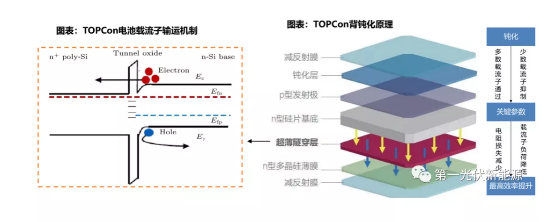
Caractéristique Technique Cellule AL-TOPCON M10

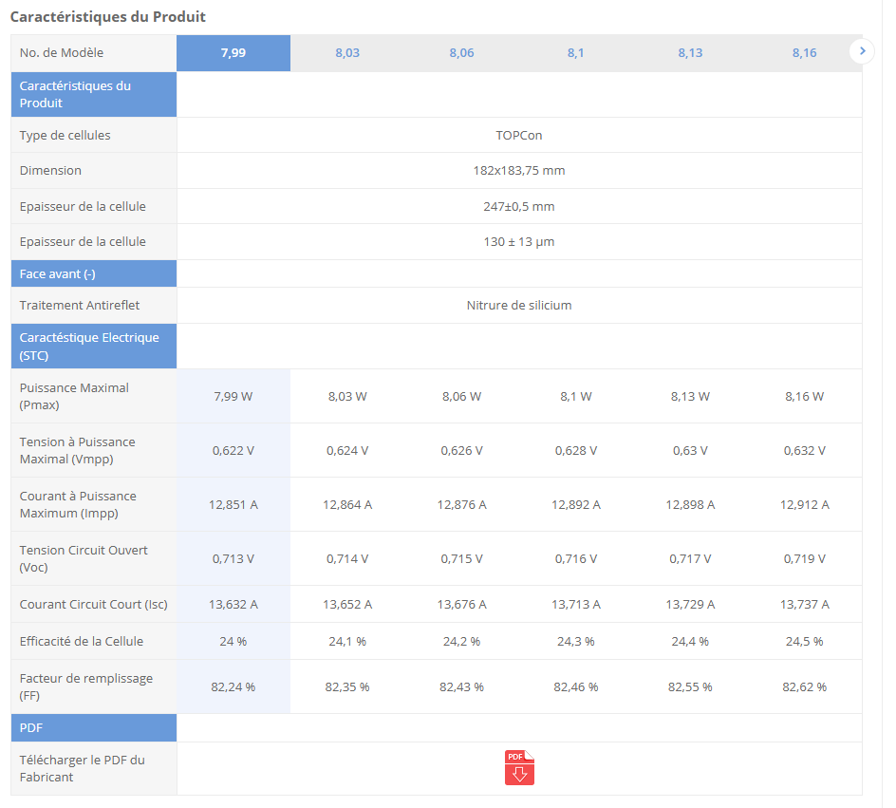
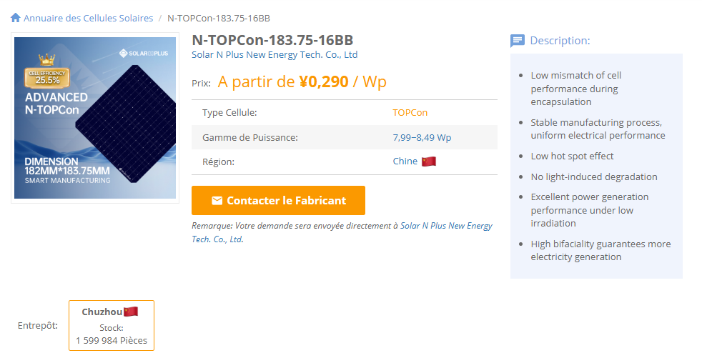
Paramètre | Valeur
Prix (Yuan/W) | 0.298
Puissance maximale (W) | 7.5
Longueur (mm) | 182
Largeur (mm) | 183 |  |  |  | Surface=Longueur×Largeur
Épaisseur (mm) | 0.13 |  |  |  | Volume=Surface×Epaisseur
Densité du silicium (mg/mm³) | 2.33 |  |  |  | Masse=Volume×Densite
Surface (mm²) | 33306 |  |  |  | Prix total=Prix par W×Puissance maximale
Volume (mm³) | 4329.78 |  |  |  | Prix (USD/mg)=Prix total / Masse​
Masse (mg) | 10183.271498
Prix Total (Yuan/cellule) | 2.235
Coefficient de conversion | 0.00073650201718
Prix (Yuan/g) | 0.21947760112

Layer | Material | Thickness (mm) | Density (mg/mm³) | Mass (mg/cellule) | Source | Price (CNY)
Anti-Reflective Coating (SiNx or AZO) | Silicon Nitride (SiNx) | 0.00006 | 3.44 | 6.8743584 | Sunrise Energy (https://www.sunriseenergy.cn/products/m10-cell/)
Passivation Layer (SiO₂ + Al₂O₃) | Silicon Oxide (SiO₂) | 0.00004 | 2.65 | 3.530436 | Maysun Solar (https://www.maysunsolar.com/solar-cells-size-process-and-technology-explained/)
N-type Silicon Substrate | Silicon (Si) | 0.13 | 2.33 | 10088.3874 | Red Solar's (https://www.red-solar.com/products-info/Solar-Cell/M10-TOPCon-Cell.html) | 1.19
Ultra-Thin Tunnel Oxide (SiO₂) | Silicon Oxide (SiO₂) | 0.00000125 | 2.65 | 0.110326125 | Ocean Solar (https://www.oceansolarcn.com/m10-mbb-n-type-topcon-132-half-cells-520w-535w-solar-module-product/)
N-type Polycrystalline Silicon (Poly-Si) | Silicon (Si) | 0.00001 | 2.33 | 0.7760298 | Sunrise Energy (https://www.sunriseenergy.cn/products/m10-cell/)
Rear Anti-Reflective Coating (SiNx, AZO, ITO) | Silicon Nitride (SiNx) | 0.000075 | 3.44 | 8.592948 | Sunrise Energy (https://www.sunriseenergy.cn/products/m10-cell/)
Rear Metal Contact (Ag) | Silver (Ag) | 0.0002146660166 | 10.49 | 75 | AL-TOPCON-M10 Datasheet (https://www.enfsolar.com/pv/cell-datasheet/2947) | 0.551175
- | - | - | - | -
- | - | - | - | -
 | TOTAL Thickness (mm) | 0.13040091602 | TOTAL Mass (mg) | 10183.271498 |  | 1.741175 | TOTAL Price
 |  |  |  |  |  | 2.235 | Cell price (SMM)
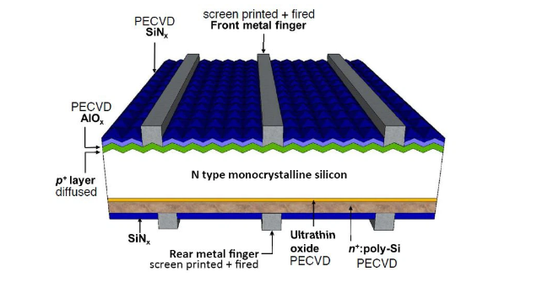
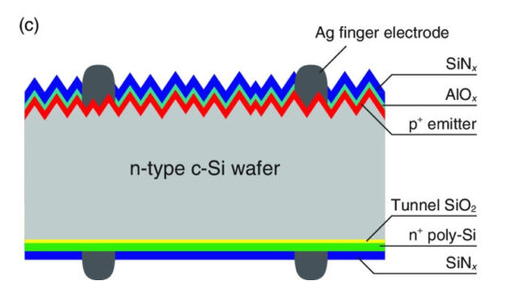

 |  |  |  |  |  |  |  | Coût Wafer | Coût Argent | Autres
 |  |  |  |  |  |  |  | 53% | 25% | 22%
 |  |  |  |  |  |  |  | 1.19 | 0.551175 | 0.493825

 |  |  |  |  |  |  |  |  |  |  | %/cellule | prix(cny/kg) | prix(mg/cellule)
 |  |  |  |  |  |  |  | Silver Paste sur la face arrière |  |  | 25% | 5335 | 0.10003125
 |  |  |  |  |  |  |  | Silver Paste sur les busbars avant |  |  | 50% | 8037 | 0.3013875
 |  |  |  |  |  |  |  | Silver Paste sur les fingers avant |  |  | 25% | 7987 | 0.14975625
 |  |  |  |  |  |  |  |  |  |  |  | TOTAL | 0.551175

 |  |  |  |  |  |  |  |  | ARGENT

 | Cellule solaire bifaciale TOPCon de type N 182 mm M10

 |  |  |  |  |  |  | prix argent USD | finger FS = 0.149927 × Arg + 3.043445
 |  |  |  |  |  |  |  | busbar FS = 0.149927 × Arg + 2.993445
 |  |  |  |  |  |  |  | Rear Side = 0.100028 × Arg + 2.003465

Sources

 |  |  |  |  | https://fr.solarpanelproductionline.com/knowledges/TOPCon-comprehensive-analysis.html
 |  |  |  |  | C:\Users\boutahirya\Desktop\Supply Chain Management\Anticipation-of-Raw-Material-Prices\Documentation\WO2019053368A1.pdf

Chaîne de valeur Solaire
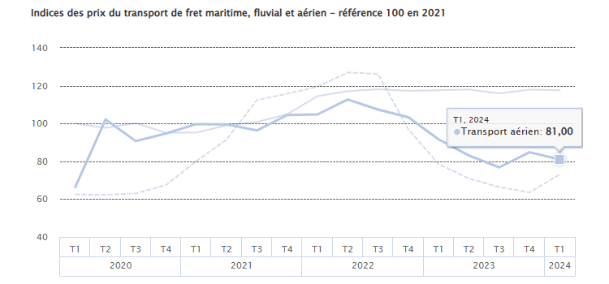
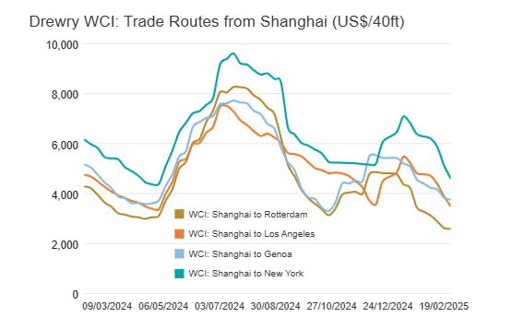
 |  | Chaîne de Valeur Solaire

 |  |  |  | Module

 | Cellule

27%
 |  |  |  |  |  |  | Aluminium

 | Solar Cell Rear-side Silver Paste
 | Solar Cell Busbar Front-side Silver Paste
 | Solar Cell Finger Front-side Silver Paste | Monocrystalline Topcon Solar Cell - 183mm |  |  | Topcon Module-182mm Europe |  | solar glass

50%
N-Type Polysilicon | N-type Wafer-183mm |  |  |  |  |  |  | coût de production | prix du module
 |  |  | ? |  |  |  |  | 0,15 et 0,18
 |  |  |  |  |  |  | Autres

23%

 | Autres

Fournisseur

Négociation

Production
Fret Maritime

Droits d'éxportation
 |  |  |  |  |  | Gérer les formalités douanières et payer les taxes et droits d’importation.
Transport
Fret Ferroviaire
Douane
Transport interne

Fret Aérien

https://www.statistiques.developpement-durable.gouv.fr/publicationweb/649?type=versionimprimable
https://www.drewry.co.uk/supply-chain-advisors/supply-chain-expertise/world-container-index-assessed-by-drewry

Décomposition Module
Etude Module TOPCON

 |  |  |  |  |  |  |  | SPREAD (CNY)
 |  | Prix (CNY/W) | Puissance max | Prix unitaire (CNY) |  |  |  | 188.72352
 | Module | 0.73 | 436.86 | 318.9078
 | Cell | 0.298 | 8.09 | 2.41082
Un module solaire TOPCon de 182 mm contient généralement 54, 60, 72 ou 78 cellules en fonction du modèle. Les configurations les plus courantes en Europe sont 108 demi-cellules (54 cellules pleines), 120 demi-cellules (60 cellules pleines) et 144 demi-cellules (72 cellules pleines).

 |  | 0.432

 |  |  |  |  | % Cell | % Aluminium | % Verre
 |  |  |  | Module | 41% | 14% | 13%

 |  |  |  |  | to convert from USD/kg => * kg / W

